1. Einführung
Vulnerabilitäts-QuickCheck
Eine Vulnerabilitätsanalyse hilft dabei, die Risiken des Klimawandels für Liegenschaften besser zu verstehen – insbesondere die Auswirkungen auf Gebäude, Infrastruktur und deren Umgebung. Sie basiert auf der Definition des IPCC (AR4), wonach Vulnerabilität die Anfälligkeit eines Systems gegenüber den negativen Folgen des Klimawandels beschreibt. (GIZ, 2015) Entscheidend dafür sind vier Faktoren:
- Exposition – In welchem Maß ist die Liegenschaft klimatischen Veränderungen ausgesetzt?
- Sensitivität – Wie stark reagiert die Liegenschaft auf diese Veränderungen?
- Potenzielle Auswirkungen – Welche Schäden oder funktionalen Einschränkungen können daraus resultieren?
- Anpassungskapazität – Wie gut kann die Liegenschaft an veränderte klimatische Bedingungen angepasst werden?
Diese Faktoren bestimmen, wie verletzlich eine Liegenschaft gegenüber dem Klimawandel ist. (GIZ, 2015; Buth et al., 2017)
Mit Hilfe dieser Excel-Tabelle können Sie die Vulnerabilität Ihrer Liegenschaft grob einschätzen und gezielt Maßnahmen zur klimafreundlichen und naturbasierten Anpassung an den Klimawandel identifizieren.
Naturnahe Klimawandelanpassung ist zwar essenziell, reicht aber allein nicht aus. Der Klimawandel und seine extremen Wetterfolgen sind verheerend und treiben zusätzlich den Biodiversitätsverlust massiv voran. Daher muss die Begrenzung des Klimawandels oberste Priorität behalten. Die hier vorgeschlagenen Anpassungsmaßnahmen orientieren sich außerdem am aktuellen Klimastand, müssen aber angesichts möglicher Kipppunkte und unvorhersehbarer Entwicklungen ständig überprüft und angepasst werden. Klimaschutz und Anpassung müssen Hand in Hand gehen, um den komplexen Herausforderungen effektiv zu begegnen.
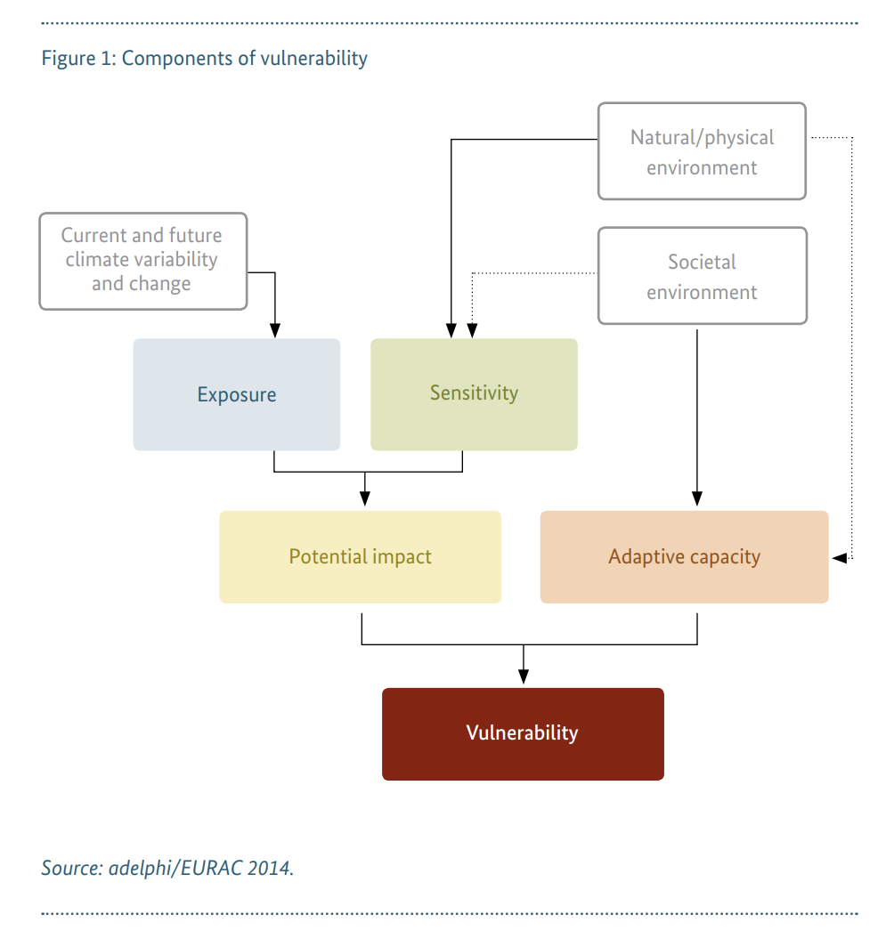

Die Ergebnisse der Analysen werden bereits während des Ausfüllens in den jeweiligen Datenblättern anhand der folgenden Farbskalen visualisiert:
Erklärung der einzelnen Datenblätter

2. Exposition
Im Datenblatt "2. Exposition" werden Sie gebeten, Ihre Gefährdung durch verschiedene Extremwetterereignisse zu bewerten – insbesondere Hochwasser, Starkregen und Hitze. Diese Wetterphänomene werden in Zukunft alle Regionen beeinflussen, jedoch in unterschiedlichem Ausmaß. (BBSR, 2023) Wir empfehlen daher, die spezifischen Risiken für Ihren Standort genauer zu prüfen.
 | Exposition/Sensibilität
 | Gering
 | Erhöht
 | Moderat
 | Hoch
3. Sensibilität | Sehr hoch
 | Extrem hoch
In den Datenblättern "3.1 Wassersensibilität" und "3.2 Hitzesensibilität" bewerten Sie, wie empfindlich Ihre Gebäude, Außenanlagen und die dort tätigen Menschen gegenüber den zuvor ermittelten Extremwetterereignissen sind. Diese vereinfachte Analyse dient dazu, Ihnen einen ersten Überblick über die Verwundbarkeit Ihres Standorts gegenüber klimawandelbedingten Wetterereignissen zu geben.
Für detailliertere Bewertungen, die Faktoren wie Baumaterialien, Bauweise und weitere spezifische Merkmale berücksichtigen, stehen Ihnen verschiedene Tools zur Verfügung (siehe Anhang).

Darstellungshinweis
In den folgenden Tabs können Sie Kontrollkästchen aktivieren, wenn eine Aussage auf Ihre Liegenschaft zutrifft. Diese Kontrollkästchen sollten wie hier dargestellt aussehen:
Falls stattdessen „FALSCH“ an den entsprechenden Stellen erscheint, aktualisieren Sie bitte Ihre Excel-Version. Alternativ können Sie für alle zutreffenden Punkte „FALSCH“ manuell durch „WAHR“ ersetzen.

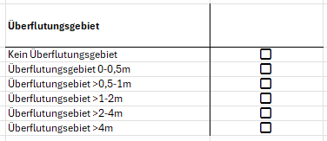
4. Anpassungsfähigkeit

Das Datenblatt "4. Anpassungsfähigkeit", beinhaltet Fragen über naturnahe Maßnahmen und inwiefern diese bereits realsiert oder in Zukunft realsierbar sind. Auf dieser Basis wird die Anpassungsfähigkeit Ihres Standortes an die Folgen des Klimawandels ermittelt.

5. Ergebnisse und Maßnahmen

Im Datenblatt "5.Ergebnisse und Maßnahmen" sehen Sie eine Zusammenfassung der Ergebnisse dieses Quickchecks und empfohlene Maßnahmen für ihr Firmengelände zur naturnahen Klimawandelanpassung.

Bei Fragen und Anregungen melden Sie sich gerne unter:
mia.glammeier@bodensee-stiftung.org
+49 (0) 7732 9995-446
Notizen

Hier finden sie ein Literaturverzeichnis und weitere Informationen zu den Bewertungen der verschiedenen Kriterien.

2. Exposition
Hochwasser |  | Starkregen |  | Hitze
Für ganz Deutschland existiert derzeit keine einheitliche Starkregen-Prognosekarte auf lokaler Ebene. Einige Bundesländer stellen jedoch eigene, verlässliche Prognosekarten zur Verfügung. Sofern eine solche offizielle Karte vorliegt, sollte diese bevorzugt genutzt werden.
Alternativ kann auf die folgende Prognose des Deutschen Wetterdienstes zurückgegriffen werden. Dabei ist zu beachten, dass die Vorhersagedaten auf Landesebene aggregiert sind und daher nur eine eingeschränkte Aussagekraft für lokale Starkregenereignisse besitzen: https://www.dwd.de/DE/leistungen/zeitreihen/zeitreihen.html
Ermitteln Sie Ihren Standort auf der folgenden Karte: https://geoportal.bafg.de/karten/HWRM_Aktuell/
Die Überflutungsgebiete für Ihr Firmengelände sind zu sehen. Ist ihr Gelände mehreren Überflutungsgebieten ausgesetzt, wählen sie das Höchste.
Prognosen zu heißen Tagen und Tropennächten können auf der folgenden Karte auf Bundesland-Ebene eingesehen werden: https://www.dwd.de/DE/klimaumwelt/klimaatlas/klimaatlas_node.html
Alternativ können auch Portale offizieller Stellen auf Bundesland-Ebene, z. B. von Ministerien, genutzt werden. Diese stellen möglicherweise Daten mit höherer Genauigkeit bereit.

 |  | Anleitung zur Berechnung der Prognose hier. |  | Anleitung zur Berechnung hier.

Überflutungsgebiet |  | Anzahl der Tage mit einer Niederschlagssumme vom über 20mm |  | Anzahl Tage mit >30 Grad Celsius |  | Anzahl Tropennächte mit mind. 20 Grad Celsius
Kein Überflutungsgebiet | FALSE | 0 bis 5 | FALSE | 0 bis 10 | FALSE | 0 bis 5 | FALSE
Überflutungsgebiet 0-0,5m | FALSE | 5 bis 10 | FALSE | 10 bis 20 | FALSE | 5 bis 10 | FALSE
Überflutungsebiet >0,5-1m | FALSE | 10 bis 15 | FALSE | 20 bis 30 | FALSE | 10 bis 15 | FALSE
Überflutungsebiet >1-2m | FALSE | 15 bis 20 | FALSE | 30 bis 40 | FALSE | 15 bis 20 | FALSE
Überflutungsebiet >2-4m | FALSE | 20 bis 25 | FALSE | 40 bis 50 | FALSE | 20 bis 25 | FALSE
Überflutungsebiet >4m | FALSE | 25 bis 30 | FALSE | 50 bis 60 | FALSE | 25 bis 30 | FALSE
 |  | über 30 | FALSE | über 60 | FALSE | 30 bis 35 | FALSE
 |  |  |  |  |  | über 35 | FALSE

Anleitung Hitzeprognose
Gewünschte Parameter auswählen
Prognose berechnen

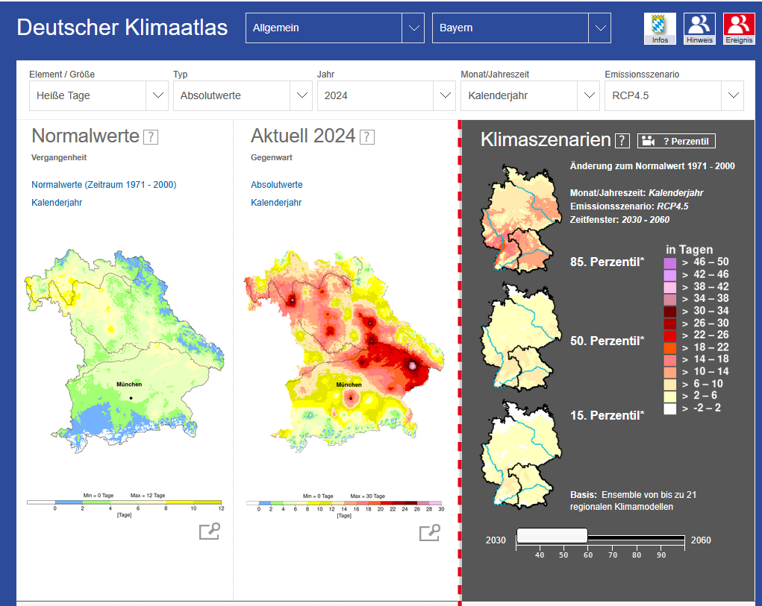

Element / Größe wählen: ein Mal "Heiße Tage" und ein Mal "Tropennächte".

Typ "Absolutwerte" auswählen.

Bundesland auswählen.

Klimaszenario auswählen: RCP 4.5 ist ein mittleres Klimaszenario, das beschreibt, wie sich Treibhausgasemissionen und Temperatur bis zum Jahr 2100 entwickeln könnten. Es geht davon aus, dass weltweit Klimaschutzmaßnahmen umgesetzt werden, die Emissionen ungefähr ab 2040 stabilisieren und danach leicht senken.Im Ergebnis steigt die globale Mitteltemperatur bis 2100 voraussichtlich um etwa 2–3 °C gegenüber dem vorindustriellen Niveau. RCP 4.5 liegt also zwischen einem sehr ambitionierten Klimaschutzszenario und einem ungebremsten Emissionspfad, es steht für einen realistischen, aber nicht optimalen Klimaschutzverlauf.

Berechnung der Prognose für den gewählten Zeitraum:
Untere Grenze: $4+10=14$Tage
Obere Grenze: $6+14=20$Tage
Änderung zum Normalwert: 10-14 Tage

Normalwert (1971-2000): 4-6 Tage

Auswahl des gewünschten Zeitfensters der Prognose

Anleitung Starkregenprognose
Gewünschte Parameter auswählen
Prognose berechnen

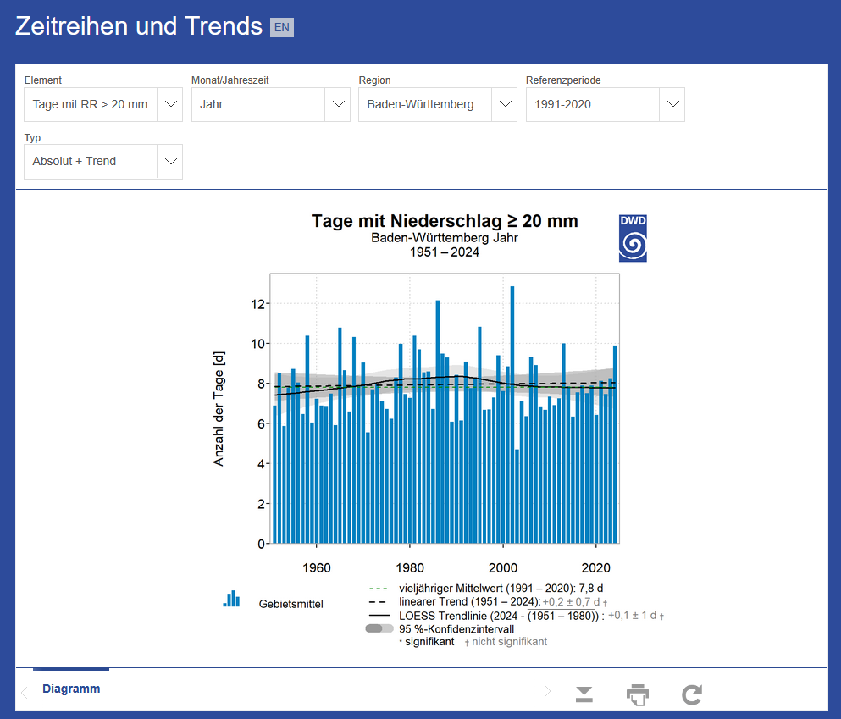

Element wählen: Tage mit PR > 20mm

Bundesland wählen
Letzter gemesserner Wert: 9,8 Tage
Berechnung der Prognose für das nächste Jahr:
Untere Grenze: 9,8 + (0,2 -0,7) = 9,3 Tage
9,8 + (0,2+0,7) = 10,7 Tage

Vieljähriger Mittelwert: 7,8 Tage
Linearer Trend: +0,2 ± 0,7 Tage pro Jahr

3.1 Wassersensibilität
Wassersensibilität beschreibt die Empfindlichkeit einer Liegenschaft gegenüber wasserbezogenen Klimarisiken wie Starkregen und Hochwasser. Sie bewertet, inwieweit eine Liegenschaft durch veränderte Wasserverfügbarkeit oder Extremereignisse beeinträchtigt werden kann.
Bitte kreuzen Sie die Punkte an, die auf relevante Teile Ihrer Liegenschaft zutreffen. Die Bewertung erfolgt für drei Bereiche: Gebäude, Außengelände und die Menschen, die sich auf der Liegenschaft aufhalten. Da in der Regel nicht alle Aspekte auf die gesamte Liegenschaft zutreffen, sollten Sie diejenigen Punkte markieren, die für einen signifikanten Teil der Fläche, der Bausubstanz oder der Nutzung relevant sind. Einzelne, marginale Vorkommen ohne wesentlichen Einfluss auf die Gesamtbewertung sollten hingegen unberücksichtigt bleiben.

Gebäude |  | Außengelände / Vegetation |  | Menschen

Sind Dachüberstände auf weniger als 50 % der Gebäudeseiten vorhanden? | FALSE | Wird Niederschlagswasser über die Kanalisation abgeleitet? |  | Wird das Gelände von Menschen mit begrenzter Mobilität genutzt? | FALSE
Sind unbegrünte Flachdächer vorhanden? | FALSE | ja, überwiegend bis vollständig | FALSE | Wird das Gelände von Menschen mit Abhängigkeit von Infrastruktur genutzt? | FALSE
Gibt es Dächer mit einer Neigung <5%? | FALSE | ja, teilweise | FALSE | Gibt es Schlafräume in EG/UG? | FALSE
Gibt es Dachgauben, Sheddach oder sonstige Dachbauweise mit zahlreichen Durchdringungen und/oder Materialwechsel? | FALSE | nur als Notüberlauf | FALSE | Gibt es Überlebensnotwendige Technik, Technik mit besonderem Gefahrenpotenzial oder Gefahrenstoffe im EG/UG? | FALSE
Gibt es innenliegende Dachentwässerung? | FALSE | Sind keine Hochwasserschutzeinrichtungen (z.B. Dämme) vorhanden (wenn Hochwassergfehr besteht)? | FALSE
Gibt es einschalige Außenwände ohne besondere Anforderungen an den Schlagregenschutz? | FALSE | Ist der Versiegelungsgrad > 50%? | FALSE
Wann war die letzte Instandhaltung/Wartung oder Modernisierung der Dachdeckung/ -dichtung? |  | Gibt es Lehmhaltige Bodenarten? | FALSE
Vor mehr als 25 Jahren | FALSE | Sind keine oberirdischen Retentionräume vorhanden? | FALSE
Vor mehr als 35 Jahren | FALSE | Besteht die Bepflanzung hauptsächlich aus nicht trockenresistenten Pflanzen oder Rasenflächen? | FALSE
Keine | FALSE | Ist der Versieglungsgrad der Umgebung (~500m) > 50%? | FALSE
Wann war die letzte Instandhaltung/Wartung oder Modernisierung des Entwässerungssystems? |  | Ist das Gelände an mindestens einer Stelle zum Gebäude hin geneigt? | FALSE
Vor mehr als 25 Jahren | FALSE
Vor mehr als 35 Jahren | FALSE
Keine | FALSE
Was ist das Baujahr der meisten Gebäude?
Baujahr zwischen 1945 und 1970 | FALSE
Baujahr vor 1945 | FALSE
Sind Balkon / Dachterrassen vorhanden? | FALSE
Ohne Notüberlauf? | FALSE
Werden die Stockwerke unter dem Dach fürs Wohnen genutzt? | FALSE
Ist kein Notüberlauf an Dachrinnen vorhanden? | FALSE
Gibt es ebenerdige Eingänge? | FALSE
Gibt es ebenerdige Terrassen mit Eingang? | FALSE
Gibt es Kellerlichtschächte ohne Aufmauerung ? | FALSE
Gibt es tiefliegende Kellerfenster? | FALSE
Gibt es Abgänge und Treppen zum Haus hin? | FALSE
Gibt es Flächen (Hof, Stellplätze) mit Gefälle zum Haus hin? | FALSE
Gibt es tiefliegende Garagen? | FALSE
Gibt es Einfahrten mit Gefälle zum Haus hin? | FALSE

3.2 Hitzesensibilität
Hitzesensibilität beschreibt die Empfindlichkeit einer Liegenschaft gegenüber hitzebedingten Klimarisiken wie steigenden Durchschnittstemperaturen, Hitzewellen oder mangelnder nächtlicher Abkühlung. Sie bewertet, inwieweit Gebäude, Außenflächen und die dort befindlichen Menschen durch erhöhte Temperaturen beeinträchtigt werden.
Bitte kreuzen Sie die Punkte an, die auf relevante Teile Ihrer Liegenschaft zutreffen. Die Bewertung erfolgt für drei Bereiche: Gebäude, Außengelände und die Menschen, die sich auf der Liegenschaft aufhalten. Da in der Regel nicht alle Aspekte auf die gesamte Liegenschaft zutreffen, sollten Sie diejenigen Punkte markieren, die für einen signifikanten Teil der Fläche, der Bausubstanz oder der Nutzung relevant sind. Einzelne, marginale Vorkommen ohne wesentlichen Einfluss auf die Gesamtbewertung sollten hingegen unberücksichtigt bleiben.

Gebäude |  | Außengelände / Vegetation |  | Menschen

Sind weniger als 50% der Gebäudeseiten durch Dachüberstände geschützt? | FALSE | Gibt es keine beschatteten Aufenhaltsbereiche im Freien? | FALSE | Halten sich ältere Menschen auf dem Gelände auf? | FALSE
Wird das Dachgeschoss für Lagerung genutzt? | FALSE | Gibt es auf Bewässerung angewiesene Vegetation? | FALSE | Halten sich kranke Menschen auf dem Gelände auf? | FALSE
Wird das Dachgeschoss für Wohnen genutzt? | FALSE | Gibt es als Rasen gestaltete Grünflächen, die keiner dauerhaften Nutzung durch den Menschen unterliegen (z.B. als Liege- Spiel- oder Veranstaltungsraum im Freien) | FALSE | Halten sich (Klein-)Kinder auf dem Gelände auf? | FALSE
Gibt es keine bzw. geringe Dachdämmung? | FALSE | Gibt es große versiegelte Flächen (insgesamt > 50%), die als Hitzespeicher fungieren? | FALSE | Gibt es Arbeitende im Freien? | FALSE
Gibt es Fenster mit Einfachverglasung? | FALSE | Gibt es andere vegetationslose, hitzespeichernde Flächen wie Schotterflächen? | FALSE
Gibt es Fenster mit Zweifachverglasung vor 1995? | FALSE | Keine offenen Wasserflächen vorhanden | FALSE
Gibt es große feststehende Fensterflächen? | FALSE | Besteht die Bepflanzung hauptsächlich aus nicht trockenresistenten Pflanzen oder Rasenflächen? | FALSE
Sind keine Sonnenschutzvorrichtungen vorhanden? | FALSE
Ist keine Wärmedämmung vorhanden? | FALSE
Wurde die Wärmedämmung vor 1995 errichtet? | FALSE
Gibt es besonders hitzebelastete Gebäudeteile? | FALSE
Gibt es dunkle Fassaden? | FALSE

4. Anpassungsfähigkeit
Dieses Datenblatt erfasst naturbasierte Anpassungsmaßnahmen und deren Status auf Ihrer Liegenschaft. Dabei wird bewertet, ob diese bereits vorhanden sind, ausgebaut werden können, noch nicht umgesetzt wurden oder aufgrund standortspezifischer Gegebenheiten nicht realisierbar sind.
Es ist zu beachten, dass darüber hinaus technische Anpassungsmaßnahmen existieren, beispielsweise Klimaanlagen zur Minderung von Hitzebelastung oder künstliche Dämme als Hochwasserschutz. Diese werden in dieser Analyse bewusst nicht berücksichtigt, da sie zwar die Anpassungsfähigkeit einer Liegenschaft erhöhen können, jedoch keinen Beitrag zur Förderung der biologischen Vielfalt leisten.

Infobox: Arten- und Lebensraumvielfalt
Artenvielfalt beschreibt die Vielzahl an Pflanzen- und Tierarten in einem Gebiet. Sie sorgt für funktionierende Ökosysteme, indem sie z.B. Bestäubung, Schädlingskontrolle und Bodenfruchtbarkeit unterstützt. Lebensraumvielfalt bedeutet, dass unterschiedliche Strukturen wie Wiesen, Hecken, Wasserflächen oder Wälder auf engem Raum zusammenkommen. Je mehr verschiedene Lebensräume vorhanden sind, desto mehr Arten können sich ansiedeln und desto stabiler ist das Ökosystem. (NABU, n.d.)
Eine hohe Biodiversität auf Firmengeländen erhöht deren Anpassungsfähigkeit an den Klimawandel. Unterschiedliche Pflanzenarten reagieren unterschiedlich auf extreme Wetterbedingungen wie Hitze, Trockenheit oder Starkregen. Wenn eine Art ausfällt, können andere deren Funktion übernehmen, sodass das ökologische Gleichgewicht erhalten bleibt. Dies trägt dazu bei, Flächen auch unter sich verändernden Klimabedingungen funktionsfähig zu halten und reduziert langfristig den Pflegeaufwand. (BfN, 2024)
 |  | Vollständig Umgesetzt | Umgesetzt und ausbaufähig | Nicht umgesetzt, aber realisierbar | Nicht realisierbar | Nicht bekannt
Strategische Planung & Pflege | Gibt es eine Bestandsaufnahme der Vegetation? | FALSE | FALSE | FALSE | FALSE | FALSE
 | Gibt es eine interne Richtlinie für Neuanlagen von Grünflächen, die Biodiversitätsaspekte beinhaltet? | FALSE | FALSE | FALSE | FALSE | FALSE
 | Gibt es eine interne Richtlinie für Neuanlagen von Grünflächen, die Aspekte der Klimaresilienz beinhaltet? | FALSE | FALSE | FALSE | FALSE | FALSE
 | Ist ein ökologischer Pflegeplan für Grünflächen vorhanden? | FALSE | FALSE | FALSE | FALSE | FALSE
Vegetation / Biodiversität | Vielfalt an Lebensräumen auf Firmengelände vorhanden? | FALSE | FALSE | FALSE | FALSE | FALSE
 | Artenvielfalt innerhalb der vorhandenen Lebensräume hoch? (z.B. Mischhecken, artenreiche Wiese statt Rasen) | FALSE | FALSE | FALSE | FALSE | FALSE
 | Gibt es ein Baumkataster? | FALSE | FALSE | FALSE | FALSE | FALSE
 | Werden bei Neupflanzungen klimaresiliente Baumarten gezielt ausgewählt? | FALSE | FALSE | FALSE | FALSE | FALSE
 | Sind die verwendeten Baumarten nach ihrer Bedeutung für die Klimaresilienz bewertet worden? | FALSE | FALSE | FALSE | FALSE | FALSE
 | Sind die verwendeten Baumarten nach dem Biodiversitätsindex bewertet worden? | FALSE | FALSE | FALSE | FALSE | FALSE
 | Ist das Potential für Baumpflanzungen ausgeschöpft? | FALSE | FALSE | FALSE | FALSE | FALSE
Wasserhaushalt & Entsiegelung | Sind oberirdische Retentionsräume vorhanden? | FALSE | FALSE | FALSE | FALSE | FALSE
 | Gibt es Potential zur Entsiegelung? | FALSE | FALSE | FALSE | FALSE | FALSE
 | Gibt es Maßnahmen zur Regenwassernutzung oder -speicherung (z. B. Zisternen oder Rigolen)? | FALSE | FALSE | FALSE | FALSE | FALSE
 | Gibt es offene Wasserflächen? | FALSE | FALSE | FALSE | FALSE | FALSE
 | Sind in der Umgebung natürliche Hochwasserschutzeinrichtungen vorhanden (z.B. naturnahes Fluss-/Bachufer mit angrenzenden Überschwemmungsflächen, Auwald)? | FALSE | FALSE | FALSE | FALSE | FALSE
Bauwerksbegrünung & Mikroklima | Gibt es Fassadenbegrünungen? | FALSE | FALSE | FALSE | FALSE | FALSE
 | Gibt es extensive Dachbegrünungen? | FALSE | FALSE | FALSE | FALSE | FALSE
 | Gibt es intensive Dachbegrünungen? | FALSE | FALSE | FALSE | FALSE | FALSE
 | Sind begrünte Aufenthaltsbereiche für Mitarbeitende und Besucher vorhanden? | FALSE | FALSE | FALSE | FALSE | FALSE
Management invasiver Arten | Werden invasive Arten auf dem Gelände überwacht? | FALSE | FALSE | FALSE | FALSE | FALSE
 | Gibt es ein aktives Management zur Bekämpfung invasiver Arten? | FALSE | FALSE | FALSE | FALSE | FALSE

5. Ergebnisse und Maßnahmen
Dieses Datenblatt zeigt die Ergebnisse der Vulnerabilitätsanalyse. Die potenziellen Auswirkungen des Klimawandels auf Ihr Firmengelände ergeben sich aus der Kombination von Exposition und Sensibilität im gewählten Zeitraum.
Darunter finden Sie eine Einschätzung Ihrer Anpassungsfähigkeit. Falls Sie häufig „nicht sicher“ ausgewählt haben, gehen wir optimistisch davon aus, dass eine Anpassungsfähigkeit besteht. Dies kann jedoch die Ergebnisse verfälschen. Wir empfehlen daher, sich mit den jeweiligen Punkten näher zu befassen und eine der anderen vier Auswahlmöglichkeiten zu wählen.
Im grünen Kasten sehen Sie unsere empfohlenen Maßnahmen. Bitte beachten Sie, dass es sich hierbei um Klimaanpassungsmaßnahmen handelt, die gleichzeitig die Biodiversität auf Ihrem Firmengelände fördern. Technische Anpassungsmaßnahmen sind in dieser Auswertung nicht berücksichtigt.

Naturbasierte Maßnahmen zur Verringerung der Wassersensibilität
Naturbasierte Maßnahmen zur Verringerung der Hitzesensibilität
Sonstige biodiversitätsfördernde Maßnahmen
Exposition
An der Exposition ihres Standortes können sie nicht viel ändern. Deshalb gilt es die Sensibilität zu verringern, um so eine höhere Resilienz gegenüber dem Klimawandel aufzubauen.
Die Gefahr dass Ihr Firmengelände Hochwasser ausgesetzt ist, ist | gering
Die Gefahr dass Ihr Firmengelände Starkregen ausgesetzt ist, ist | gering
Die Gefahr dass Ihr Firmengelände Hitze ausgesetzt ist, ist | gering

Insgesamt ist ihre Exposition gegenüber dem Klimwandel | gering

Diese Maßnahmen helfen, die Sensibilität ihres Standortes zu verringern.
Sensibilität

Die Wassersensibilität ihres Firmengeländes ist | gering
Die Hitzesensibilität ihres Firmengeländes ist | gering

Insgesamt ist Ihre Sensibiltät gegenüber dem Klimawandel | gering

Je höher die Anpassungsfähigkeit Ihres Standortes, desto leichter wird es für Sie, die von uns vorgeschlagenen Maßnahmen erfolgreich umzusetzten.
Anpassungsfähigkeit

Ihre Anpassungsfähigkeit an die Folgen des Klimawandels ist | sehr gering

Notizen
Quellen:
BBSR (2023). Klimaangespasse Gebäude und Liegenschaften. Empfehlungen für Planende, Architketinnen und Architekten sowie Eigentümerinnen und Eigentümer. https://www.bbsr.bund.de/BBSR/DE/veroeffentlichungen/zukunft-bauen-fp/2022/band-30-dl-auflage-2.pdf;jsessionid=CF06F7628986C6E94A51CC678B0EF09F.live21321?__blob=publicationFile&v=2
BfN(2024): Stadtnatur-Plan: Lebensqualität, Klima und biologische Vielfalt zusammendenken! Leitfaden zur Umsetzung der EU-Biodiversitätsstrategie 2030 in urbanen Gebieten. Bonn.
Buth, M., Kahlenborn, W., Greiving, S., Fleischhauer, M., Zebisch, M., Schneiderbauer, S., & Schauser, I. (2017). Leitfaden für Klimawirkungs- und Vulnerabilitätsanalysen. In E. Hoffmann, J. Rupp, R. Harnisch, & Institut für ökologische Wirtschaftsforschung (Eds.), Impressum [Book]. https://www.umweltbundesamt.de/publikationen
GIZ (2015). The Vulnerability Sourcebook: Concept and Guidelines for Standardised Vulnerability Assessments. https://adelphi.de/system/files/mediathek/bilder/vulnerability_sourcebook_guidelines_for_assessments_adelphi_giz_2014.pdf
NABU (n.d.). NABU - Naturschutzbund Deutschland e.V. https://www.nabu.de/natur-und-landschaft/naturschutz/13654.html
ImmoRisk - Klimarisiken in der Immobilienwirtschaft. (o. D.). https://www.gisimmorisknaturgefahren.de/

Bewertungsgrundlagen
Exposition:
Die Einschätzung, inwieweit eine Liegenschaft extremen Wetterereignissen ausgesetzt ist, die durch den Klimawandel verstärkt werden, basiert auf den Karten der Bundesanstalt für Gewässerkunde (BfG) sowie des Bundesinstituts für Bau-, Stadt- und Raumforschung (BBSR). Diese Karten liefern eine fundierte Grundlage zur Bewertung der klimatischen Gefährdung eines Standorts.
Sensibilität:
Die Sensibilität der Gebäude wird ebenfalls gemäß den Einstufungen des BBSR beurteilt. Darüber hinaus haben Expert*innen der Bodensee-Stiftung eine Einschätzung der Sensibilität von Außenanlagen, Vegetation sowie der potenziellen Auswirkungen auf Menschen vorgenommen.
Anpassungsfähigkeit:
Die Einstufung der Anpassungsfähigkeit einer Liegenschaft basiert auf einer Bewertung durch Expert*innen der Bodensee-Stiftung. Dabei wurden verschiedene naturbasierte Anpassungsmaßnahmen hinsichtlich ihrer Wirksamkeit zur Erhöhung der Klimaresilienz gewichtet.
Empfohlene Maßnahmen:
Die empfohlenen Maßnahmen basieren auf den zuvor beantworteten Fragen.

